monitoring用スクリプト
#!/bin/bash
# 対象のURLリスト
# File from which to read the URLs
url_file="urllist.txt"
# Read URLs from file, skipping empty lines and validating format
urls=() # Initialize empty array
while IFS= read -r line; do
if [[ -z "$line" ]]; then
echo "Skipping empty line."
continue
elif ! [[ "$line" =~ ^(https?://) ]]; then
echo "Skipping invalid URL: $line"
continue
fi
urls+=("$line")
done < "$url_file"
# Exit if no valid URLs
if [ ${#urls[@]} -eq 0 ]; then
echo "No valid URLs found. Exiting."
exit 1
fi
# 初期設定
error_count=0 # 異常件数のカウント
max_procs=4 # 最大同時実行プロセス数
db_user="result"
db_pass="P@ssw0rd"
db_name="result_table"
table_name="p001_results"
# 各URLに対してcurlを実行し、結果をデータベースに保存する関数
perform_curl() {
local url="$1"
# curlコマンドの実行と結果の抽出
result=$(curl -s -L --connect-timeout 10 -k -w '"'$(date +"%Y-%m-%dT%H:%M:%S")'","%{url_effective}",%{http_code},%{response_code},%{http_connect},%{time_total},%{time_namelookup},%{time_connect},%{time_appconnect},%{time_pretransfer},%{time_starttransfer},%{size_header},%{size_request},%{size_upload},%{size_download},%{speed_download},%{speed_upload},%{num_connects},%{num_redirects},%{ssl_verify_result},"%{remote_ip}",%{remote_port},"%{local_ip}",%{local_port}\r\n' -o /dev/null "$url")
if [ $? -ne 0 ]; then
((error_count++))
else
# データの加工とデータベースへの挿入
process_and_insert "$result" "$url"
fi
}
# 結果を加工してデータベースに挿入する関数
process_and_insert() {
local result="$1"
local url="$2"
IFS=',' read -ra arr <<< "$result"
local timestamp=$(echo "${arr[0]}" | tr -d '"')
local url_effective=$(echo "${arr[1]}" | tr -d '"' | sed -e 's/^http:\/\///' -e 's/^https:\/\///' -e 's/\/$//')
local http_code="${arr[2]}"
local response_code="${arr[3]}"
# URLからドメイン名を抽出
local fqdn=$(echo "$url" | awk -F/ '{print $3}' | sed "s/'/''/g")
local domain=$(echo "$url_effective" | awk -F/ '{print $1}' | sed "s/'/''/g")
local path=$(echo "$url_effective" | sed "s/'/''/g")
# データベースへの挿入
mysql --defaults-extra-file=/root/test/.my.cnf -D "$db_name" -e "INSERT INTO $table_name (timestamp, url, url_effective1, url_effective2, http_code, response_code, http_connect, time_total, time_namelookup, time_connect, time_appconnect, time_pretransfer, time_starttransfer, size_header, size_request, size_upload, size_download, speed_download, speed_upload, num_connects, num_redirects, ssl_verify_result, remote_ip, remote_port, local_ip, local_port) VALUES ('$timestamp', '$domain', '$fqdn', '$path', '$http_code', '$response_code', '${arr[4]}', '${arr[5]}', '${arr[6]}', '${arr[7]}', '${arr[8]}', '${arr[9]}', '${arr[10]}', '${arr[11]}', '${arr[12]}', '${arr[13]}', '${arr[14]}', '${arr[15]}', '${arr[16]}', '${arr[17]}', '${arr[18]}', '${arr[19]}', '${arr[20]}', '${arr[21]}', '${arr[22]}', '${arr[23]}');"
}
# 各URLに対して並列に処理を実行
for url in "${urls[@]}"; do
while [ "$(jobs -p | wc -l)" -ge "$max_procs" ]; do
sleep 1
done
perform_curl "$url" &
done
wait # すべてのプロセスが終了するのを待つ
# エラーカウントが閾値を超えた場合のログ出力
if [ $error_count -ge 6 ]; then
logger -p user.err "Curl commands encountered $error_count errors."
fi
このスクリプトの詳細設計とコード設計書を作成します。以下の内容に基づき、設計書を構築します。

### 1. 概要

- 目的 ： インターネットへの接続性をモニタリングし、特定のウェブサイトへのアクセス可能性を確認する。
- 機能 ： 複数のウェブサイトに対して`curl`コマンドを実行し、レスポンスタイムやステータスコードなどの情報をデータベースに格納する。

### 2. 設計

#### 2.1 入力

- URLリスト ： モニタリング対象のウェブサイトURLのリスト。

#### 2.2 処理

1. 初期設定 ： エラーカウント、最大同時実行プロセス数、データベース接続情報の設定。
2. 並列実行 ： 各URLに対して`curl`コマンドを並列に実行。
3. データ加工 ： `curl`から得られた結果を加工して、データベースに挿入可能な形式にする。
4. データベース挿入 ： 加工したデータをデータベースに挿入。
5. エラー管理 ： 実行中に発生したエラーをカウントし、一定数を超えた場合はログに記録。

#### 2.3 出力

- データベースへの格納 ： 各ウェブサイトの接続テスト結果をデータベースに格納。

### 3. コード設計

#### 3.1 変数と関数

- `urls` ： モニタリング対象のURLリスト。
- `error_count` ： エラーの発生回数をカウント。
- `max_procs` ： 同時に実行するプロセスの最大数。
- `db_user`, `db_pass`, `db_name`, `table_name` ： データベース接続情報。
- `perform_curl` ： 各URLに対して`curl`を実行し、結果を取得する関数。
- `process_and_insert` ： `curl`の結果を加工し、データベースに挿入する関数。

#### 3.2 データベース設計

- テーブル名 ： `p001_results`
- カラム ：
- `timestamp` ： レコードのタイムスタンプ。
- `url` ： アクセスしたURL。
- `url_effective1`, `url_effective2` ： `curl`から得られた実際のURLとそのドメイン名。
- `http_code`, `response_code` ： HTTPステータスコード。
- `http_connect`, `time_total`, `time_namelookup`, 等 ： 接続テストの各種タイミングメトリクス。
- `size_header`, `size_request`, 等 ： リクエストとレスポンスのサイズ。
- `speed_download`, `speed_upload` ： ダウンロードとアップロードの速度。
- `num_connects`, `num_redirects` ： 接続とリダイレクトの回数。
- `ssl_verify_result` ： SSL検証結果。
- `remote_ip`, `remote_port`, `local_ip`, `local_port` ： IPアドレスとポート番号。

#### 3.3 エラーハンドリング

- `curl`コマンドが失敗した場合、エラーカウントをk加算していく
- エラーカウントが6以上になった場合、システムログにエラーメッセージを記録。

#### 3.4 コード設計フローチャート
1. 初期設定 ：
- URLリストの定義
- エラーカウント、最大同時実行プロセス数、データベース接続情報の設定

2. メインループ ：
- URLリストをループし、各URLに対して`perform_curl`関数を非同期で実行
- 同時実行数が最大値に達した場合は、空きが出るまで待機

3. `perform_curl`関数 ：
- `curl`コマンドを実行し、結果を取得
- `curl`実行に成功した場合、`process_and_insert`関数に結果を渡す
- 失敗した場合、エラーカウントをインクリメント

4. `process_and_insert`関数 ：
- `curl`結果を加工してデータベース挿入用の形式に整形
- 整形したデータをデータベースに挿入

5. 終了処理 ：
- すべてのURLに対する処理が完了するまで待機
- エラーカウントが閾値以上の場合、エラーログを出力

#### 3.5 スクリプトの構成要素

- 変数定義 ： URLリスト、エラーカウント、最大プロセス数、データベース接続情報などの初期設定。
- `perform_curl`関数 ： 各URLに対する`curl`コマンドの実行と結果の初期処理を担当。
- `process_and_insert`関数 ： `curl`結果の加工とデータベースへの挿入処理を行う。
- メインループ ： URLリストを処理し、並行実行管理を行う。
- エラー処理 ： 処理完了後、エラーカウントに基づくログ出力。

### 4. 使用技術

- スクリプト言語 ： Bash
- データベース ： MySQL

### 5. セキュリティ考慮事項

- データベースのパスワードはスクリプト内にハードコードせず、安全な方法で管理すること（例 ： `.my.cnf`ファイルを使用）。
- `curl`コマンド実行時には、信頼できるURLのみを使用し、不正なリダイレクトに注意する。

### 6. 実行環境

- OS ： Linuxベースのシステム
- 必要なソフトウェア ： `curl`, `mysql`クライアント

Sheet3
クライアント
Grafana
Server
MySQL

user情報
(./.my.conf)

インターネット
Web
サイト
スクリプト(curl)

CheckURL List
(./urllist.txt)

Web可視化
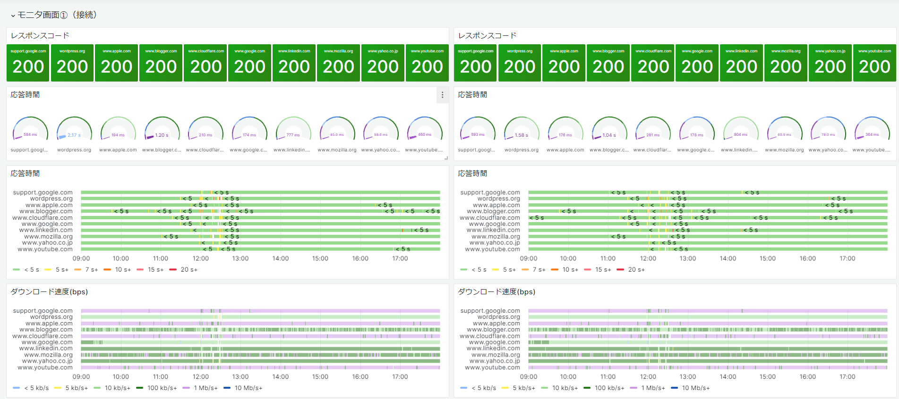
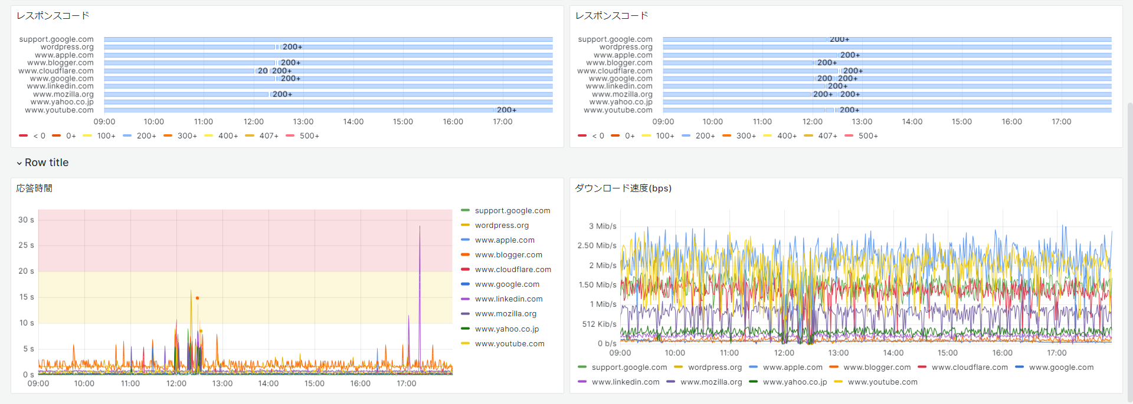

Grafana zabbixモジュール追加
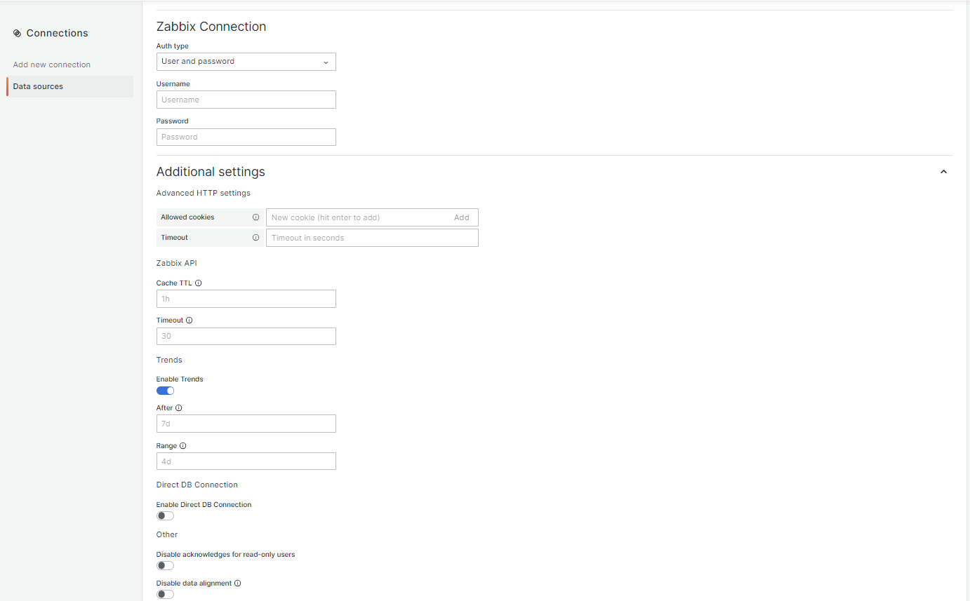
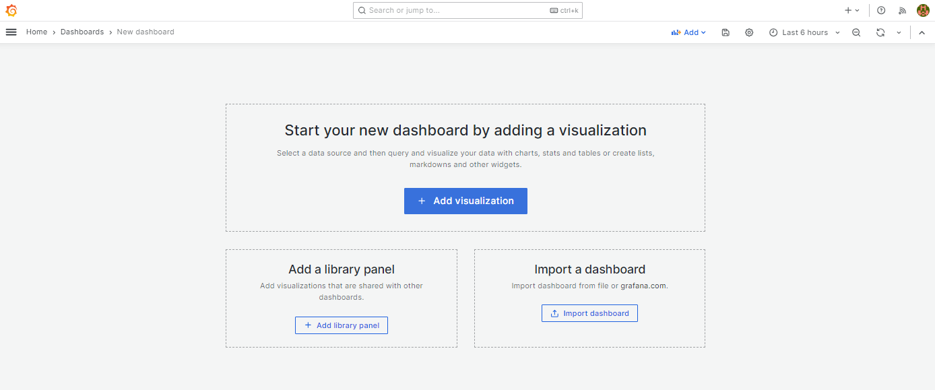
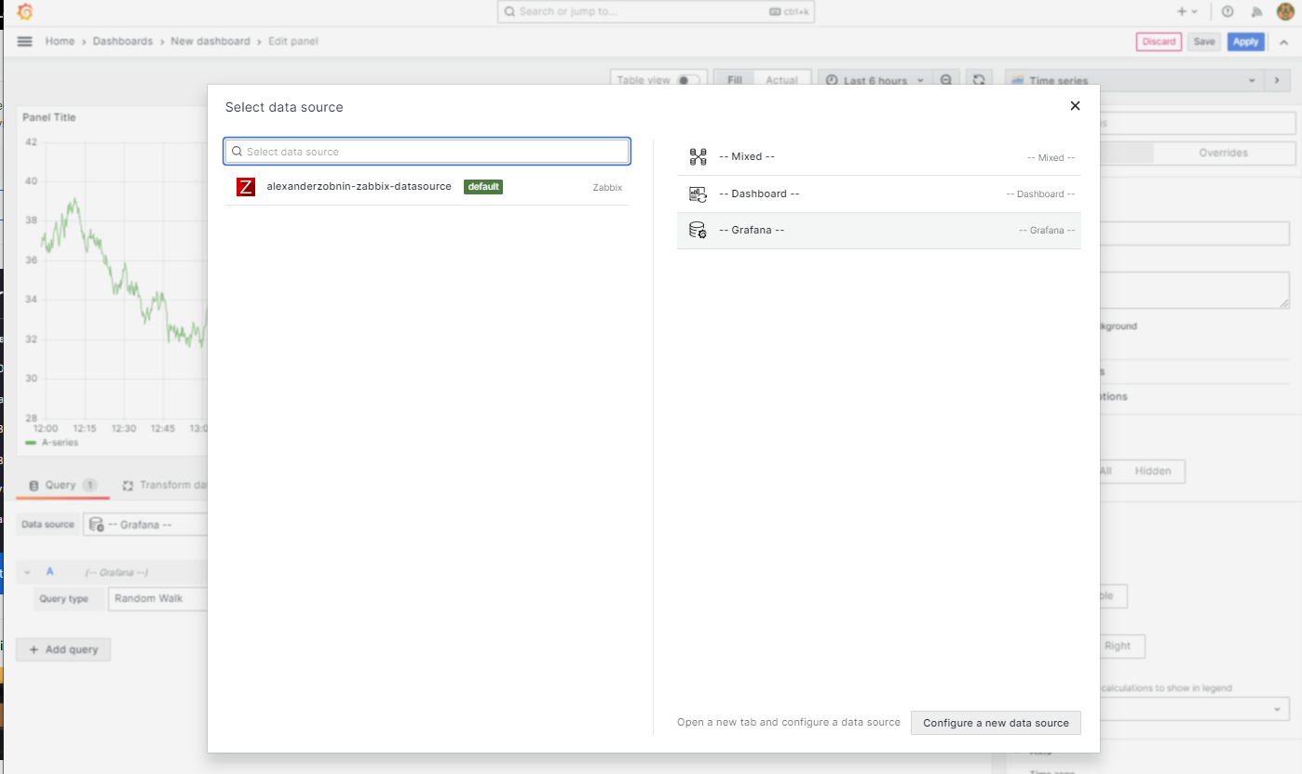
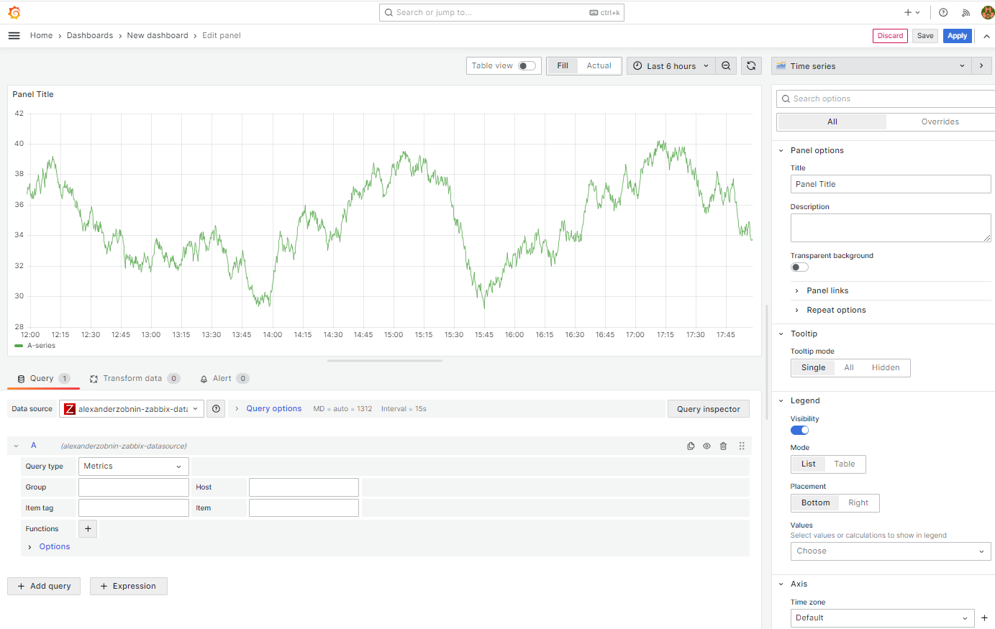
 | https://qiita.com/henatyokotraveler/items/7d7fe136cbeff0556ee4
Plugins 〉Zabbix
 | https://grafana.com/grafana/plugins/alexanderzobnin-zabbix-app/

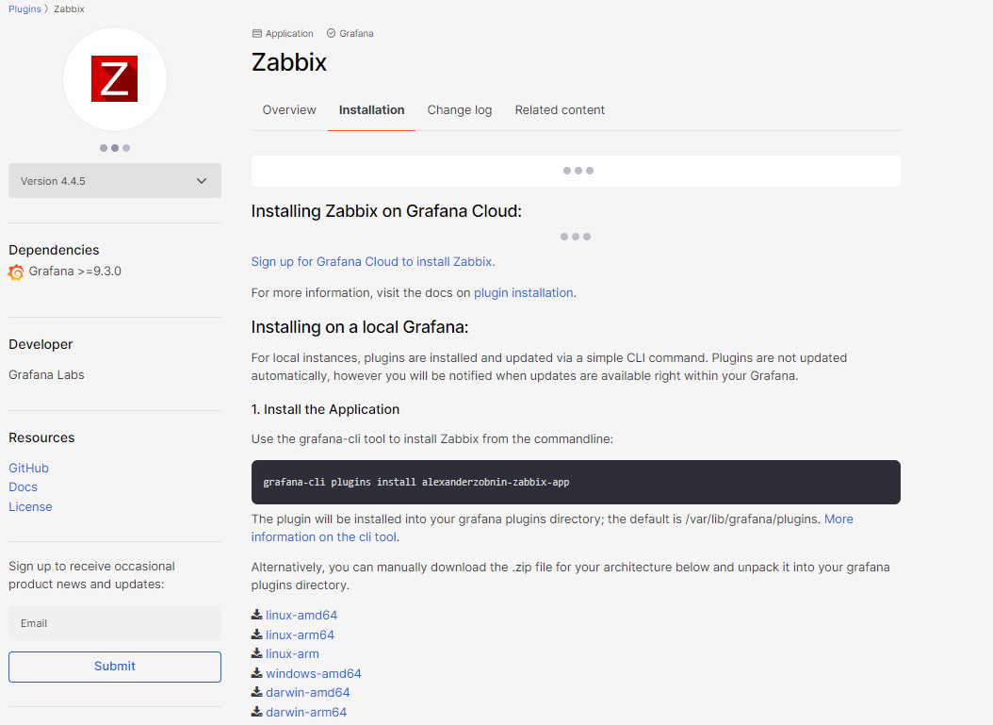
以下のアーキテクチャ用の .zip ファイルを手動でダウンロードし、grafana プラグイン ディレクトリに解凍することもできます。 |  | linux-amd64
 |  | linux-arm64
 |  | linux-arm
 |  | windows-amd64
 |  | darwin-amd64
 |  | darwin-arm64

 |  | x86_64はamd64 arm64はaarch64?

 | https://grafana.com/api/plugins/alexanderzobnin-zabbix-app/versions/4.4.5/download?os=linux&arch=amd64

 | # ls -alt
 | 合計 225412
 | drwx------. 10 user user 4096 1月 28 15:33 .
 | -rw-r--r-- 1 root root 9496938 1月 28 15:32 alexanderzobnin-zabbix-app-4.4.5.linux_amd64.zip
 | -rw-r--r-- 1 root root 110491575 1月 28 13:54 grafana-enterprise-10.3.0-1.x86_64.rpm
 | -rw-r--r-- 1 root root 110491519 1月 28 12:23 grafana-enterprise-10.3.1-1.x86_64.rpm
 | -rw------- 1 user user 56 9月 14 08:55 .bash_history

 | # unzip alexanderzobnin-zabbix-app-4.4.5.linux_amd64.zip

 | # mkdir /var/lib/grafana/plugins
 | # chown grafana:grafana /var/lib/grafana/plugins

 | # cp alexanderzobnin-zabbix-app /var/lib/grafana/plugins

 | # ls -aRl ./
 | ./:
 | 合計 4
 | drwxr-x--- 3 grafana grafana 40 1月 28 16:48 .
 | drwxr-xr-x 6 grafana grafana 77 1月 28 16:48 ..
 | drwxr-x--- 6 grafana grafana 4096 1月 28 16:48 alexanderzobnin-zabbix-app

 | ./alexanderzobnin-zabbix-app:
 | 合計 21416
 | drwxr-x--- 6 grafana grafana 4096 1月 28 16:48 .
 | drwxr-x--- 3 grafana grafana 40 1月 28 16:48 ..
 | -rw-r----- 1 grafana grafana 38763 1月 28 16:48 CHANGELOG.md
 | -rw-r----- 1 grafana grafana 11364 1月 28 16:48 LICENSE
 | -rw-r----- 1 grafana grafana 3602 1月 28 16:48 MANIFEST.txt
 | -rw-r----- 1 grafana grafana 3399 1月 28 16:48 README.md
 | drwxr-x--- 4 grafana grafana 92 1月 28 16:48 datasource
 | -rwxr-x--- 1 grafana grafana 3177 1月 28 16:48 go_plugin_build_manifest
 | -rwxr-x--- 1 grafana grafana 21843968 1月 28 16:48 gpx_zabbix-plugin_linux_amd64
 | drwxr-x--- 2 grafana grafana 4096 1月 28 16:48 img
 | -rw-r----- 1 grafana grafana 921 1月 28 16:48 module.js
 | -rw-r----- 1 grafana grafana 3807 1月 28 16:48 module.js.map
 | drwxr-x--- 3 grafana grafana 103 1月 28 16:48 panel-triggers
 | -rw-r----- 1 grafana grafana 1784 1月 28 16:48 plugin.json
 | drwxr-x--- 2 grafana grafana 39 1月 28 16:48 styles

 | ./alexanderzobnin-zabbix-app/datasource:
 | 合計 940
 | drwxr-x--- 4 grafana grafana 92 1月 28 16:48 .
 | drwxr-x--- 6 grafana grafana 4096 1月 28 16:48 ..
 | drwxr-x--- 2 grafana grafana 109 1月 28 16:48 dashboards
 | drwxr-x--- 2 grafana grafana 39 1月 28 16:48 img
 | -rw-r----- 1 grafana grafana 217503 1月 28 16:48 module.js
 | -rw-r----- 1 grafana grafana 732047 1月 28 16:48 module.js.map
 | -rw-r----- 1 grafana grafana 947 1月 28 16:48 plugin.json

 | ./alexanderzobnin-zabbix-app/datasource/dashboards:
 | 合計 40
 | drwxr-x--- 2 grafana grafana 109 1月 28 16:48 .
 | drwxr-x--- 4 grafana grafana 92 1月 28 16:48 ..
 | -rw-r----- 1 grafana grafana 10678 1月 28 16:48 template_linux_server.json
 | -rw-r----- 1 grafana grafana 16221 1月 28 16:48 zabbix_server_dashboard.json
 | -rw-r----- 1 grafana grafana 8988 1月 28 16:48 zabbix_system_status.json

 | ./alexanderzobnin-zabbix-app/datasource/img:
 | 合計 8
 | drwxr-x--- 2 grafana grafana 39 1月 28 16:48 .
 | drwxr-x--- 4 grafana grafana 92 1月 28 16:48 ..
 | -rw-r----- 1 grafana grafana 7547 1月 28 16:48 icn-zabbix-datasource.svg

 | ./alexanderzobnin-zabbix-app/img:
 | 合計 1028
 | drwxr-x--- 2 grafana grafana 4096 1月 28 16:48 .
 | drwxr-x--- 6 grafana grafana 4096 1月 28 16:48 ..
 | -rw-r----- 1 grafana grafana 7547 1月 28 16:48 icn-zabbix-app.svg
 | -rw-r----- 1 grafana grafana 177280 1月 28 16:48 screenshot-annotations.png
 | -rw-r----- 1 grafana grafana 380288 1月 28 16:48 screenshot-dashboard01.png
 | -rw-r----- 1 grafana grafana 40602 1月 28 16:48 screenshot-metric_editor.png
 | -rw-r----- 1 grafana grafana 260846 1月 28 16:48 screenshot-showcase.png
 | -rw-r----- 1 grafana grafana 171803 1月 28 16:48 screenshot-triggers.png

 | ./alexanderzobnin-zabbix-app/panel-triggers:
 | 合計 732
 | drwxr-x--- 3 grafana grafana 103 1月 28 16:48 .
 | drwxr-x--- 6 grafana grafana 4096 1月 28 16:48 ..
 | drwxr-x--- 2 grafana grafana 43 1月 28 16:48 img
 | -rw-r----- 1 grafana grafana 114649 1月 28 16:48 module.js
 | -rw-r----- 1 grafana grafana 121 1月 28 16:48 module.js.LICENSE.txt
 | -rw-r----- 1 grafana grafana 622384 1月 28 16:48 module.js.map
 | -rw-r----- 1 grafana grafana 364 1月 28 16:48 plugin.json

 | ./alexanderzobnin-zabbix-app/panel-triggers/img:
 | 合計 4
 | drwxr-x--- 2 grafana grafana 43 1月 28 16:48 .
 | drwxr-x--- 3 grafana grafana 103 1月 28 16:48 ..
 | -rw-r----- 1 grafana grafana 3979 1月 28 16:48 icn-zabbix-problems-panel.svg

 | ./alexanderzobnin-zabbix-app/styles:
 | 合計 100
 | drwxr-x--- 2 grafana grafana 39 1月 28 16:48 .
 | drwxr-x--- 6 grafana grafana 4096 1月 28 16:48 ..
 | -rw-r----- 1 grafana grafana 45629 1月 28 16:48 dark.css
 | -rw-r----- 1 grafana grafana 45562 1月 28 16:48 light.css

 | # systemctl status grafana-server
 | # systemctl restart grafana-server
 | # systemctl status grafana-server

 | https://blog.zabbix.com/configuring-grafana-with-zabbix/8007/

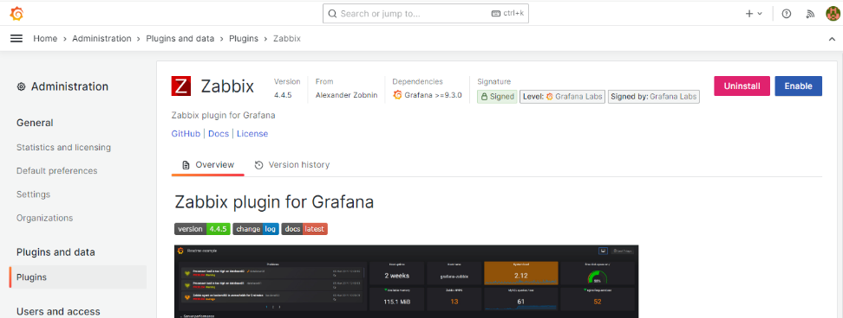
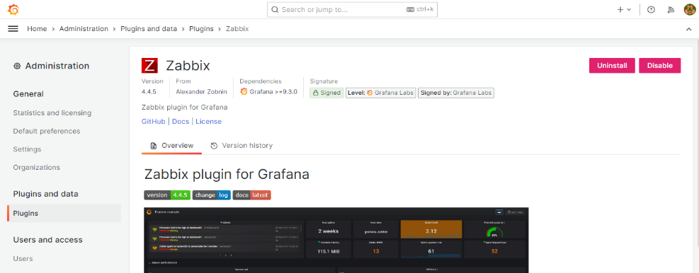

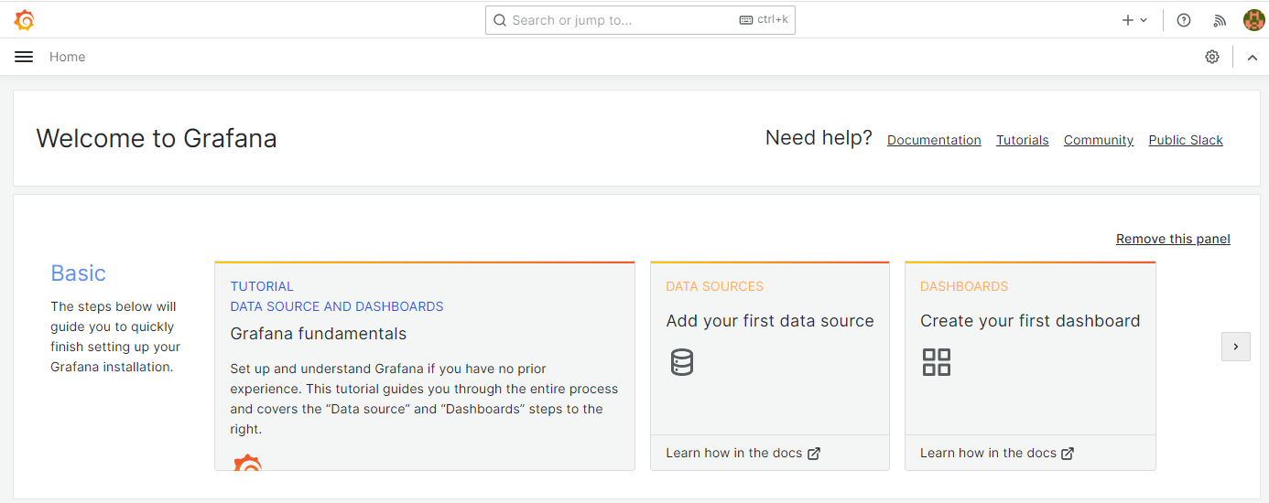

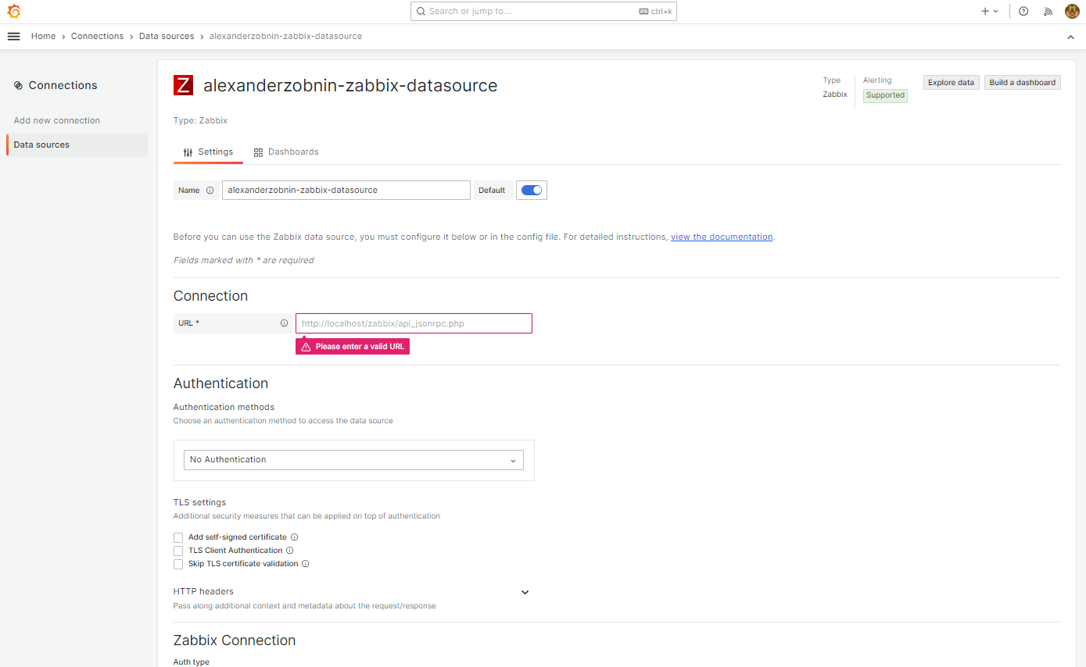

 |  |  | onnection
 |  |  | URL | http://127.0.0.1/zabbix/api_jsonrpc.php

 |  |  | Zabbix Connection
 |  |  | Auth type | User and password
 |  |  | Username | Admin
 |  |  | Password | zabbix

Sheet2
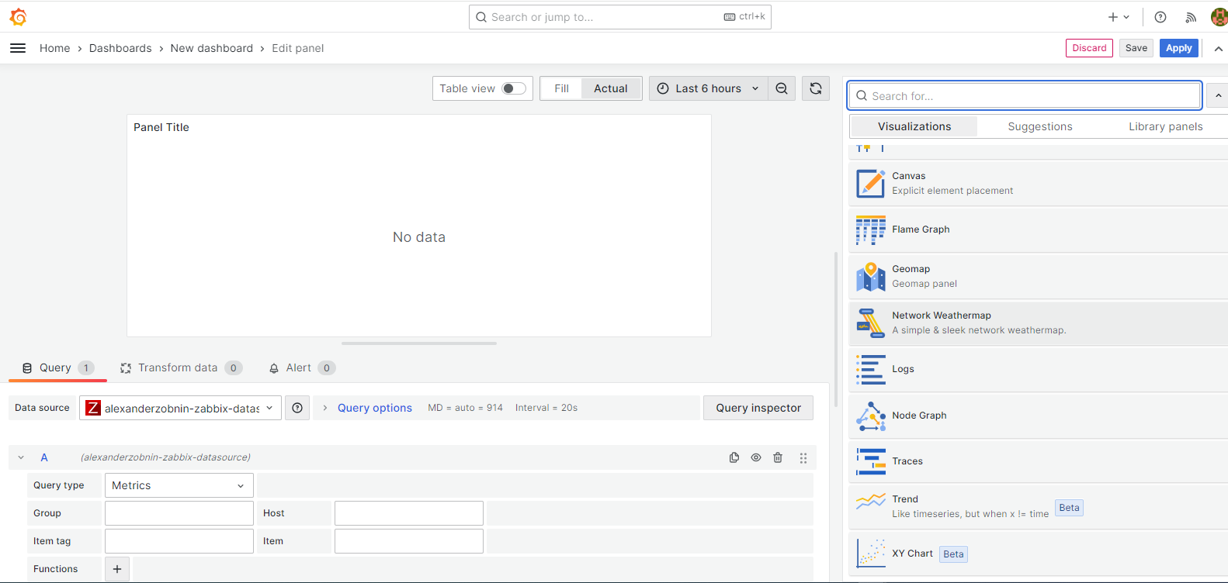
Network Weathermap
 | https://grafana.com/grafana/plugins/knightss27-weathermap-panel/?tab=overview
 | https://grafana-weathermap.seth.cx/
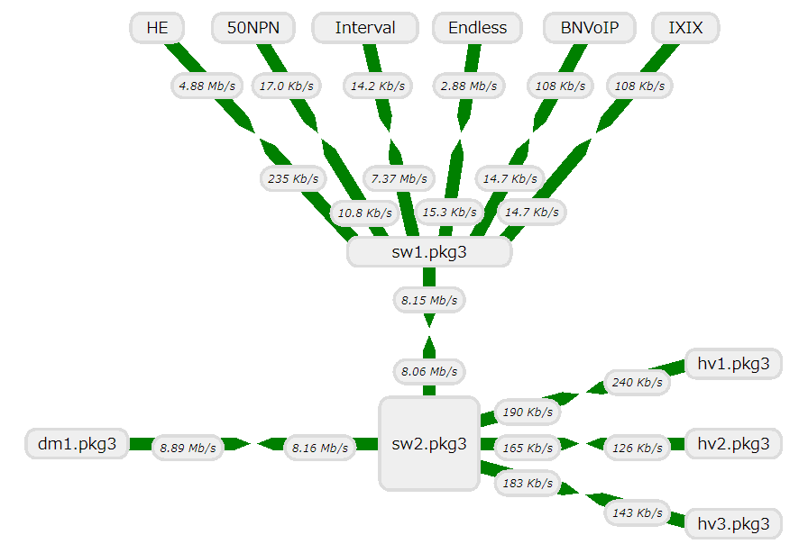
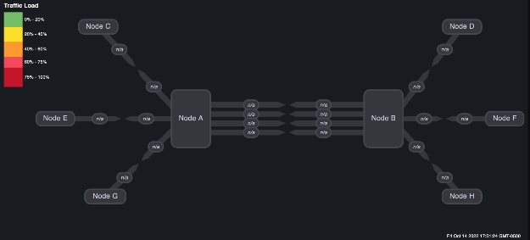

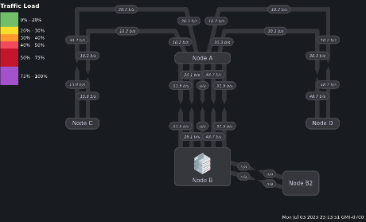

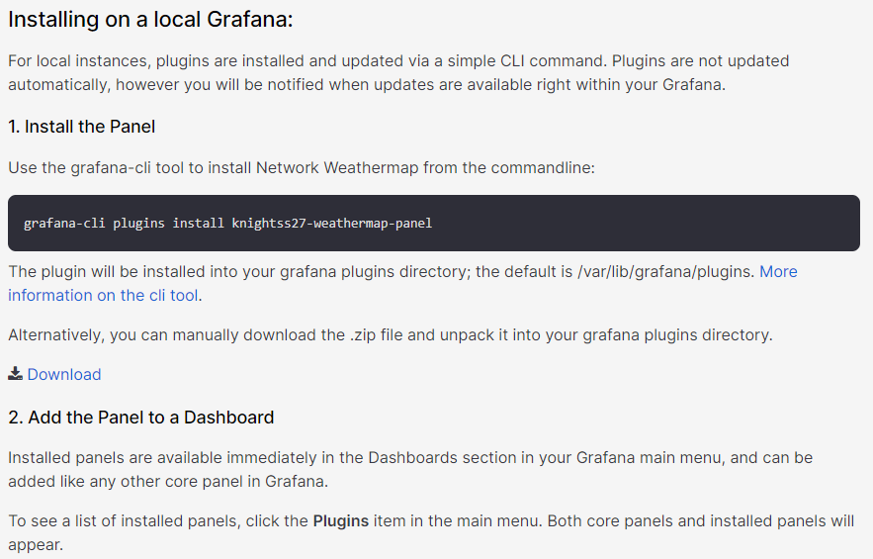
 | # grafana-cli plugins install knightss27-weathermap-panel
 | ? Downloaded and extracted knightss27-weathermap-panel v0.4.3 zip successfully to /var/lib/grafana/plugins/nightss27-weathermap-panel

 | Please restart Grafana after installing or removing plugins. Refer to Grafana documentation for instruction if necessary.

 | #

 | ダウンロード
 |  | https://grafana.com/api/plugins/knightss27-weathermap-panel/versions/0.4.3/download
 | インストールディレクトリ
 |  | /var/lib/grafana/plugins/nightss27-weathermap-panel

 | # systemctl restart grafana-server
 | # systemctl status grafana-server

Sheet4
